画面
画面
１画面のみで構成される
３ペイン表示
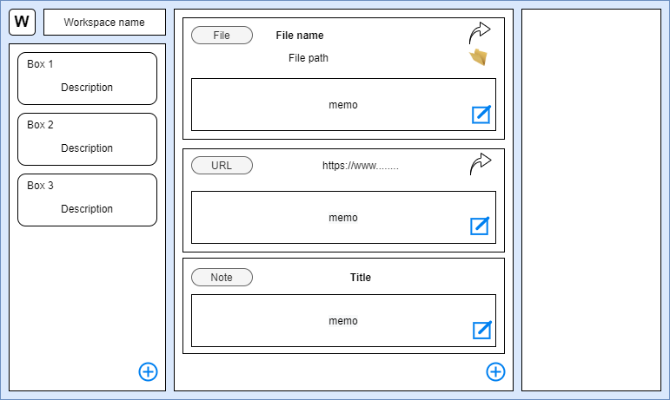

情報を整理するための構造
情報の整理は３階層に分かれている
カード | URL、ファイルパス、メモなどの管理する各情報
ボックス | カードをまとめたもの、カードは必ずボックスに所属する
ワークスペース | ボックスをまとめたもの、ボックスは必ずワークスペースに所属する

画面構成
左枠 | 情報を整理するための構造を表示する
 | 左上の[W]ボタンで表示するワークスペースを切り替えるダイアログを表示する
 | 選択しているワークスペースに所属しているボックスを一覧で表示する
中央枠 | 選択しているボックスに所属しているカードを一覧で表示する
 | 各カードの表示はカードの種類によって異なる
右枠 | 選択しているカードの詳細情報を表示する
 | 表示する詳細は各カードの種類によって異なる

管理できる情報（カードの種類）
ファイル | PCのファイルのパス
フォルダ | PCのフォルダのパス
URL | Webのリンク
ノート | メモ、ツール内のデータで外部情報ではない

